NUMERO BINARIOS
NUMEROS BINARIOS
semiconductores
en un momento pasa electricidad |  |  | estados | Encendido | Cual es la unidad mínima en Informática?
en otro momentono pasa electricidad |  |  |  | Apagado | BIT
 |  |  |  | numerico | 1 | 0
 |  |  |  | electrónico | encendido | apagado
 |  |  |  | booleano | TRUE | FALSE

sistema binario? | funciona en base 2 |  | dos opciones | 1 y 0
sistema decimal | funciona en base 10 |  | 10 opciones | 0,1,2,3,4,5,6,7,8 y 9

 |  |  | a | 97 | ASCII
 |  |  | A | 65

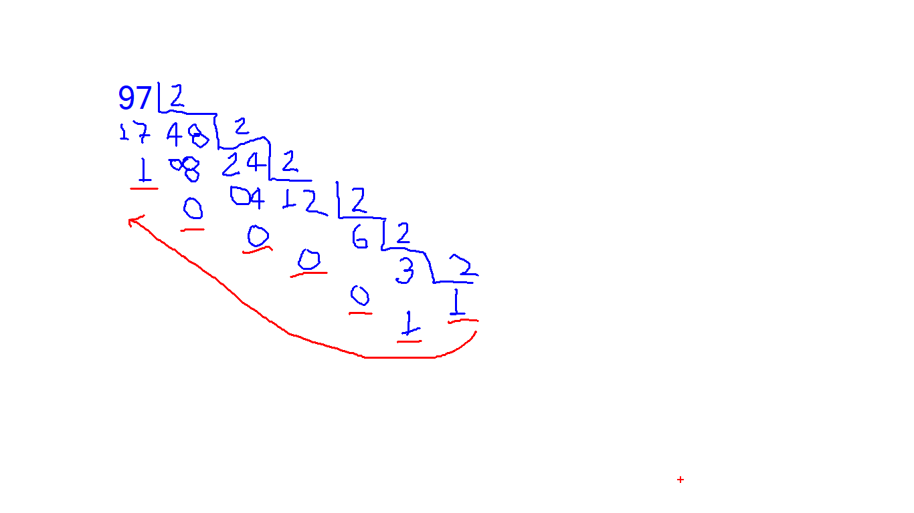
conversiones Decimal a Binario
numero decimal | numero binario?
97 | 1100001

 |  |  |  |  |  |  |  |  |  |  |  |  | 2530

CONVERSION BINARIO A DECIMAL
En informática se trabajan combinaciones de 8 bits. 8 bits se conoce como 1 BYTE |  |  |  |  |  |  |  |  |  | PALABRA

 | POSICION | 7 | 6 | 5 | 4 | 3 | 2 | 1 | 0
 |  | 0 | 1 | 1 | 0 | 0 | 0 | 0 | 1 |  | 1 byte
 | POTENCIA | 128 | 64 | 32 | 16 | 8 | 4 | 2 | 1
 | MULTIPLIC. | 0 | 64 | 32 | 0 | 0 | 0 | 0 | 1 | 97

 | CUAL SERÁ EL MAYOR NÚMERO DECIMAL QUE PUEDO OBTENER DE 1 BYTE?

 | POSICION | 7 | 6 | 5 | 4 | 3 | 2 | 1 | 0
 |  | 1 | 1 | 1 | 1 | 1 | 1 | 1 | 1
 | POTENCIA | 128 | 64 | 32 | 16 | 8 | 4 | 2 | 1
 | MULTIPLIC. | 128 | 64 | 32 | 16 | 8 | 4 | 2 | 1 | 255

 | POSICION | 7 | 6 | 5 | 4 | 3 | 2 | 1 | 0
 |  | 0 | 0 | 0 | 0 | 0 | 0 | 0 | 0
 | POTENCIA | 128 | 64 | 32 | 16 | 8 | 4 | 2 | 1
 | MULTIPLIC. | 0 | 0 | 0 | 0 | 0 | 0 | 0 | 0 | 0

 | POSICION | 15 | 14 | 13 | 12 | 11 | 10 | 9 | 8 | 7 | 6 | 5 | 4 | 3 | 2 | 1 | 0
 |  | 1 | 1 | 1 | 1 | 1 | 1 | 1 | 1 | 1 | 1 | 1 | 1 | 1 | 1 | 1 | 1
 | POTENCIA | 32768 | 16384 | 8192 | 4096 | 2048 | 1024 | 512 | 256 | 128 | 64 | 32 | 16 | 8 | 4 | 2 | 1
 | MULTIPLIC. | 32768 | 16384 | 8192 | 4096 | 2048 | 1024 | 512 | 256 | 128 | 64 | 32 | 16 | 8 | 4 | 2 | 1 | 65535

